Méthodologie
Méthodologie
Retour sommaire annexe

Les collectivités compétentes pour la collecte prennent en charge les déchets ménagers et assimilés [DMA] : ordures ménagères résiduelles [OMR], emballages & papiers, verre, déchets alimentaires, encombrants et déchets verts collectés en ou hors déchèteries.
En complément, certaines structures peuvent être amenées à prendre en charge des déchets situés à la « frontière » du service public : déchets des collectivités, déchets de corbeilles de rues, dépôts sauvages, etc. La prise en charge de ces déchets peut être financièrement assumée ou non par les collectivités ou intégrée ou non dans le budget « déchet ».
Afin de s’assurer un périmètre homogène dans l’analyse des coûts, il a été décidé de ne pas intégrer les montants pris en charge au titre de ces déchets non ménagers.
Les coûts présentés ici ne portent donc que sur les seuls DMA.
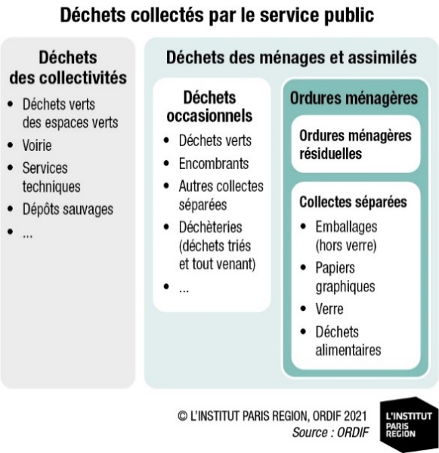

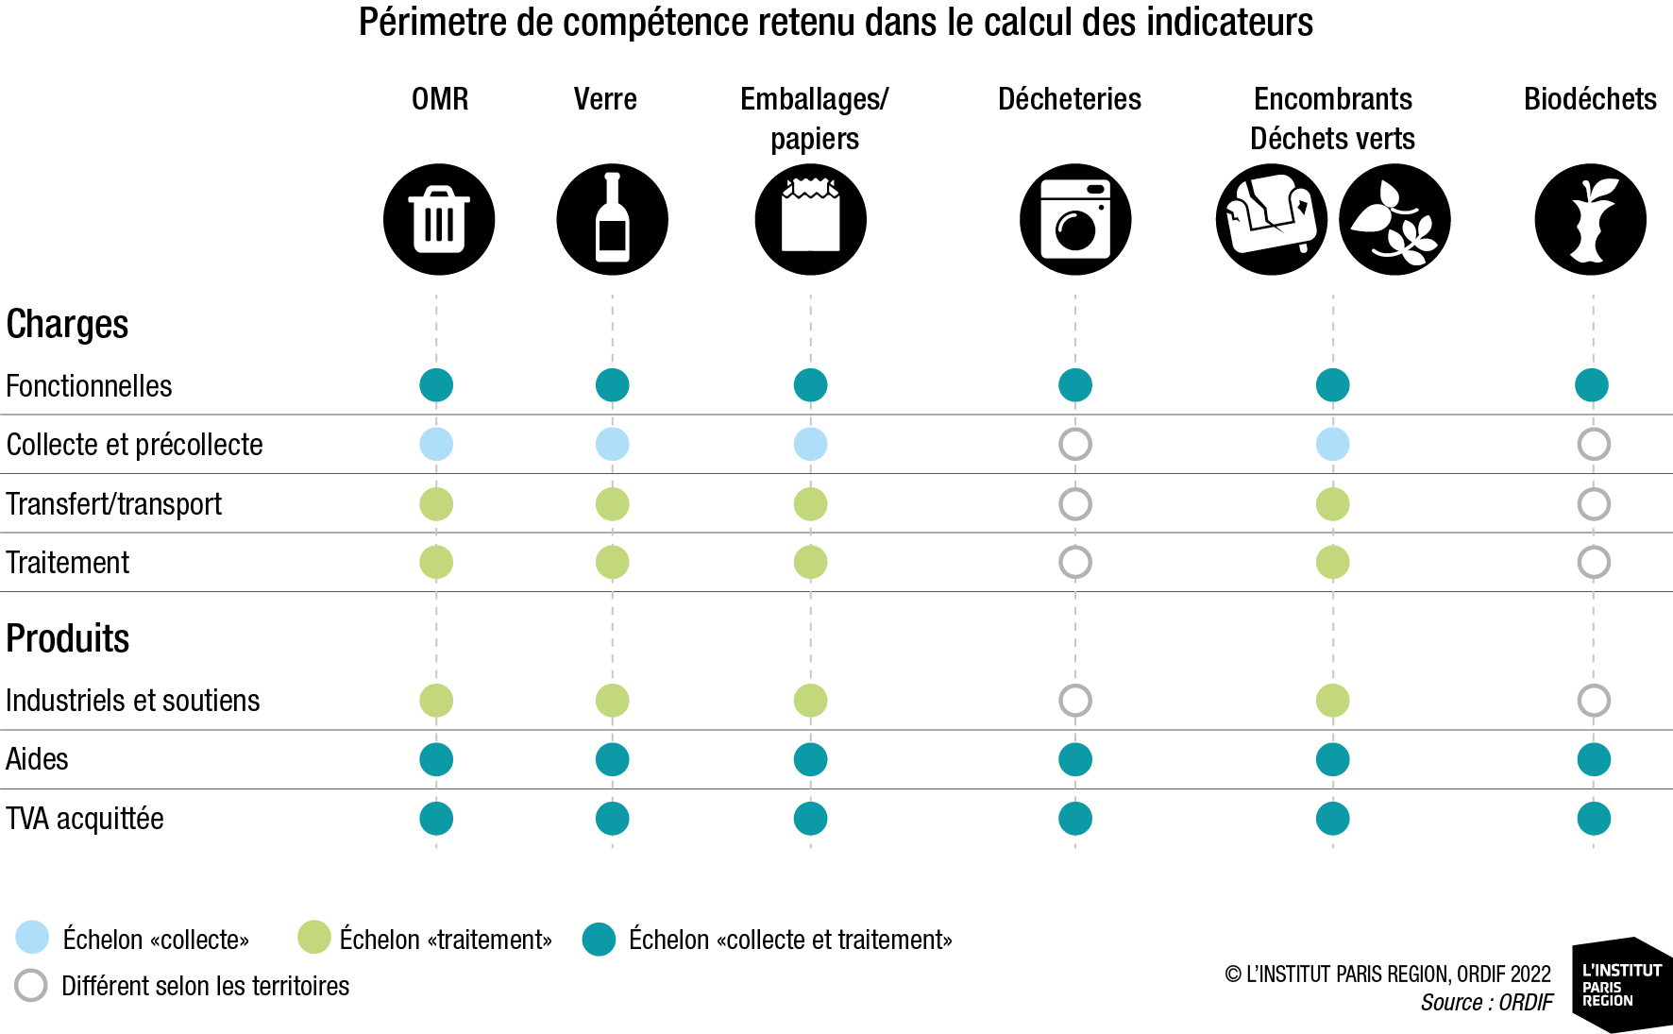

Le tableau ci-contre présente une matrice simplifiée indiquant quel niveau de compétence a été privilégié pour identifier les différents coûts de référence par type de flux et postes de charges/produits :
La méthode utilisée est signalée dans le document avec la phrase suivante :

"Données par étape technique et par flux méthode ORDIF"

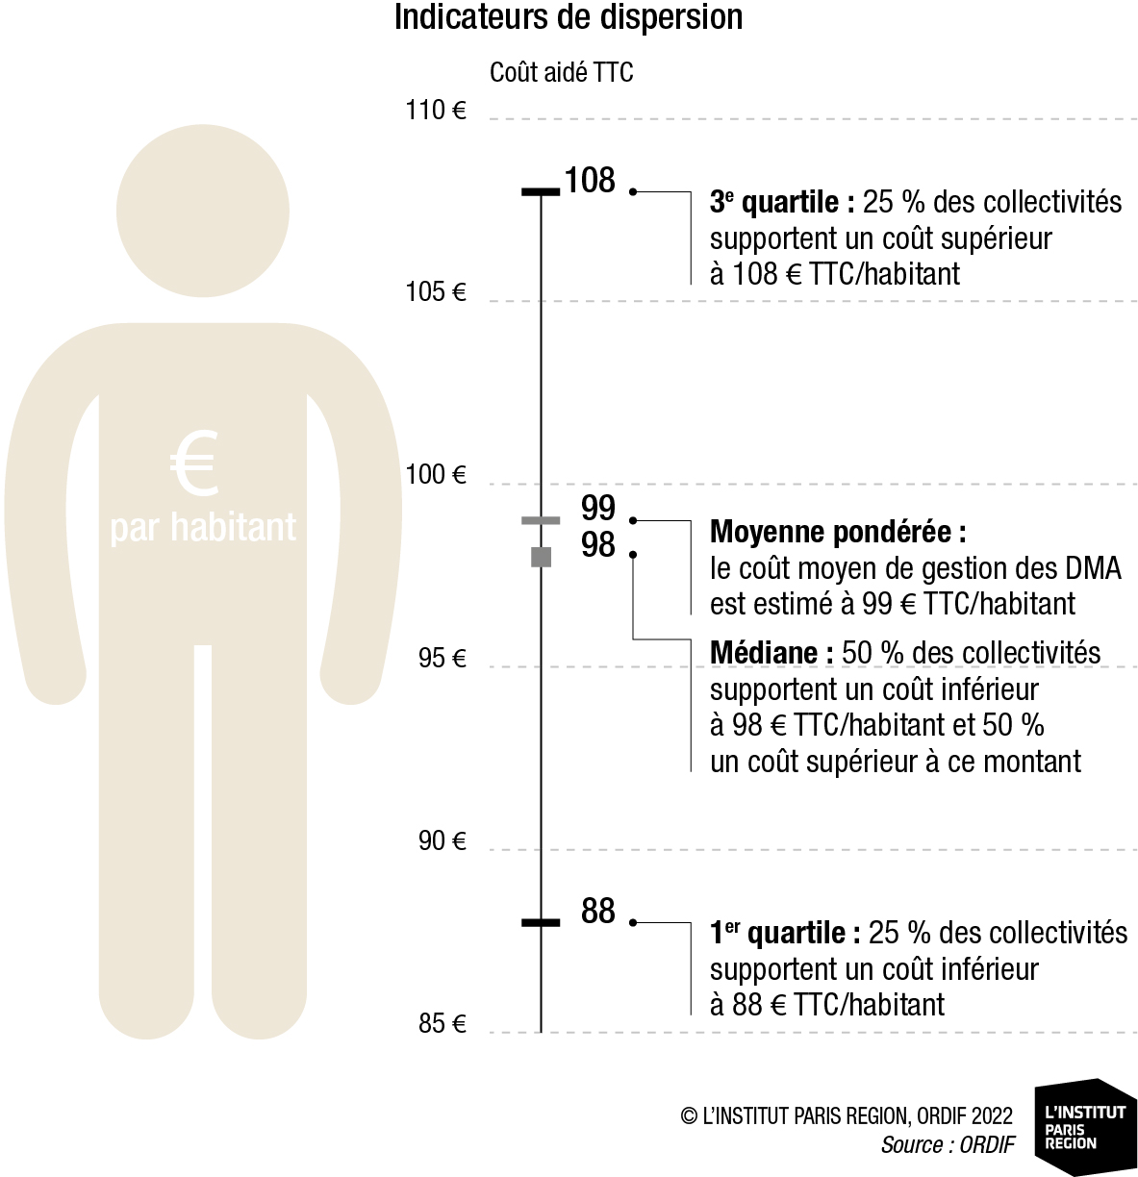
Différents indicateurs agrégés ont été définis dans le cadre de cette étude. Les médianes et les quartiles sont des indicateurs exprimant des dispersions de coûts. Ils ne sont pas sensibles à la taille des collectivités. Le graphique ci-contre met en évidence les définitions des différents indicateurs.
La moyenne pondérée calculée ici a été déterminée en appliquant le produit entre les montants unitaires de référence déterminés [en €/t. ou €/hab.] et les tonnes/populations de référence observées en Île-de-France.
L'analyse de ces indicateurs est aussi réalisé à l'échelle des EPCI à compétence collecte afin de mesurer les détails par typologie d'habitat ou bien selon les performances.
La méthode utilisée est signalée dans le document avec la phrase suivante :

 | Analyse de l'échantillon d'EPCI de collecte --> Dispersions

